상품제안서
48절 PP기자수첩 | 상품코드: S04354

 |  |  |  |  |  |  | 02-713-8555 | www.synergygift.co.kr
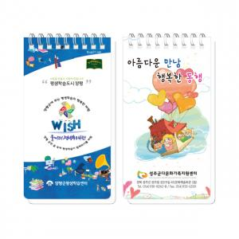

【상세/제작정보】 | <p><span style="background-color: rgb(255, 255, 255); font-family: dotum; font-size: 14pt;">※ 1천부 이상 진행시 수첩 내지 1도 인쇄 가능 +50원​</span></p><p><span style="font-size: 14pt;">※ 운임비 별도 발생 됩니다.</span>​<span style="background-color: rgb(255, 255, 255); font-family: dotum; font-size: 13px;"></span></p>

【인쇄/포장옵션】 | 풀칼라 / OPP(비닐)

【공급단가】 | 수량 | 500~ | 1,000~ | 5,000~ | 10,000~ | 30,000~
*VAT별도 | 단가 | 1,040원 | 770원 | 640원 | 590원 | 580원

【상품 URL】 | https://www.synergygift.co.kr:443/src/goods_detail.php?gdno=18303

